Matchs
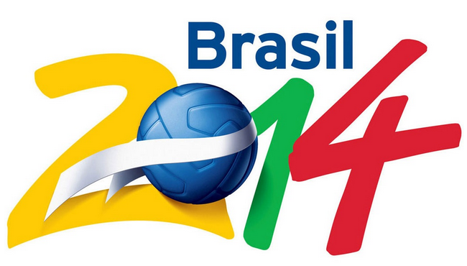
 |  |  | Pronostics COUPE DU MONDE DE FOOTBALL Brésil 2014 XLD |  |  |  |  |  |  |  |  |  |  |  |  |  |  | Télécharger la dernière version
 |  |  | Version : 1.3 |  |  |  |  |  |  |  |  |  |  |  |  |  |  | Recevoir les mises à jour par email
 |  |  | Licence CC BY-NC-SA 2.0 FR |  |  |  |  |  |  |  |  |  |  |  |  |  |  | Contacter l'auteur (David Aubert)

LISTE DES MATCHS ET SAISIE DES RESULTATS |  |  |  |  |  | GROUPES & POINTS |  |  |  |  |  |  |  |  |  | PHASES FINALES
Match | Groupe |  | Buts |  | Buts

1 | Groupe A | Brésil |  | Croatie |  | Rg | Groupe A | MJ | G | N | P | BP | BC | +/- | Pts | Finale |  | Buts | Pen |  | Buts | Pen
2 | Groupe A | Mexique |  | Cameroun |  | 1 | Brésil | 0 | 0 | 0 | 0 | 0 | 0 | 0 | 0
3 | Groupe B | Espagne |  | Pays-Bas |  | 1 | Croatie | 0 | 0 | 0 | 0 | 0 | 0 | 0 | 0 |  | Vainqueur 1 |  |  | Vainqueur 2
4 | Groupe B | Chili |  | Australie |  | 1 | Mexique | 0 | 0 | 0 | 0 | 0 | 0 | 0 | 0
5 | Groupe C | Colombie |  | Grèce |  | 1 | Cameroun | 0 | 0 | 0 | 0 | 0 | 0 | 0 | 0 | Petite Finale |  | Buts | Pen |  | Buts | Pen
6 | Groupe C | Côte d'Ivoire |  | Japon
7 | Groupe D | Uruguay |  | Costa Rica |  | Rg | Groupe B | MJ | G | N | P | BP | BC | Pts | Pts |  | Perdant 1 |  |  | Perdant 2
8 | Groupe D | Angleterre |  | Italie |  | 1 | Espagne | 0 | 0 | 0 | 0 | 0 | 0 | 0 | 0
9 | Groupe E | Suisse |  | Equateur |  | 1 | Pays-Bas | 0 | 0 | 0 | 0 | 0 | 0 | 0 | 0 | Demi Finale |  | Buts | Pen |  | Buts | Pen
10 | Groupe E | France |  | Honduras |  | 1 | Chili | 0 | 0 | 0 | 0 | 0 | 0 | 0 | 0
11 | Groupe F | Argentine |  | Bosnie-et-Herzégovine |  | 1 | Australie | 0 | 0 | 0 | 0 | 0 | 0 | 0 | 0 | 1 | Vainqueur A |  |  | Vainqueur C
12 | Groupe F | Iran |  | Nigeria |  |  |  |  |  |  |  |  |  |  |  | 2 | Vainqueur B |  |  | Vainqueur D
13 | Groupe G | Allemagne |  | Portugal |  | Rg | Groupe C | MJ | G | N | P | BP | BC | Pts | Pts
14 | Groupe G | Ghana |  | USA |  | 1 | Colombie | 0 | 0 | 0 | 0 | 0 | 0 | 0 | 0 | Quart de Finale |  | Buts | Pen |  | Buts | Pen
15 | Groupe H | Belgique |  | Algérie |  | 1 | Grèce | 0 | 0 | 0 | 0 | 0 | 0 | 0 | 0
16 | Groupe H | Russie |  | République de Corée |  | 1 | Côte d'Ivoire | 0 | 0 | 0 | 0 | 0 | 0 | 0 | 0 | A | Vainqueur 1 |  |  | Vainqueur 3
17 | Groupe A | Brésil |  | Mexique |  | 1 | Japon | 0 | 0 | 0 | 0 | 0 | 0 | 0 | 0 | B | Vainqueur 2 |  |  | Vainqueur 4
18 | Groupe A | Cameroun |  | Croatie |  |  |  |  |  |  |  |  |  |  |  | C | Vainqueur 5 |  |  | Vainqueur 7
19 | Groupe B | Espagne |  | Chili |  | Rg | Groupe D | MJ | G | N | P | BP | BC | Pts | Pts | D | Vainqueur 6 |  |  | Vainqueur 8
20 | Groupe B | Australie |  | Pays-Bas |  | 1 | Uruguay | 0 | 0 | 0 | 0 | 0 | 0 | 0 | 0
21 | Groupe C | Colombie |  | Côte d'Ivoire |  | 1 | Costa Rica | 0 | 0 | 0 | 0 | 0 | 0 | 0 | 0 | Huitième de Finale |  | Buts | Pen |  | Buts | Pen
22 | Groupe C | Japon |  | Grèce |  | 1 | Angleterre | 0 | 0 | 0 | 0 | 0 | 0 | 0 | 0
23 | Groupe D | Uruguay |  | Angleterre |  | 1 | Italie | 0 | 0 | 0 | 0 | 0 | 0 | 0 | 0 | 1 | 1er Groupe A |  |  | 2nd Groupe B
24 | Groupe D | Italie |  | Costa Rica |  |  |  |  |  |  |  |  |  |  |  | 2 | 1er Groupe B |  |  | 2nd Groupe A
25 | Groupe E | Suisse |  | France |  | Rg | Groupe E | MJ | G | N | P | BP | BC | Pts | Pts | 3 | 1er Groupe C |  |  | 2nd Groupe D
26 | Groupe E | Honduras |  | Equateur |  | 1 | Suisse | 0 | 0 | 0 | 0 | 0 | 0 | 0 | 0 | 4 | 1er Groupe D |  |  | 2nd Groupe C
27 | Groupe F | Argentine |  | Iran |  | 1 | Equateur | 0 | 0 | 0 | 0 | 0 | 0 | 0 | 0 | 5 | 1er Groupe E |  |  | 2nd Groupe F
28 | Groupe F | Nigeria |  | Bosnie-et-Herzégovine |  | 1 | France | 0 | 0 | 0 | 0 | 0 | 0 | 0 | 0 | 6 | 1er Groupe F |  |  | 2nd Groupe E
29 | Groupe G | Allemagne |  | Ghana |  | 1 | Honduras | 0 | 0 | 0 | 0 | 0 | 0 | 0 | 0 | 7 | 1er Groupe G |  |  | 2nd Groupe H
30 | Groupe G | USA |  | Portugal |  |  |  |  |  |  |  |  |  |  |  | 8 | 1er Groupe H |  |  | 2nd Groupe G
31 | Groupe H | Belgique |  | Russie |  | Rg | Groupe F | MJ | G | N | P | BP | BC | Pts | Pts
32 | Groupe H | République de Corée |  | Algérie |  | 1 | Argentine | 0 | 0 | 0 | 0 | 0 | 0 | 0 | 0
33 | Groupe A | Cameroun |  | Brésil |  | 1 | Bosnie-et-Herzégovine | 0 | 0 | 0 | 0 | 0 | 0 | 0 | 0
34 | Groupe A | Croatie |  | Mexique |  | 1 | Iran | 0 | 0 | 0 | 0 | 0 | 0 | 0 | 0
35 | Groupe B | Australie |  | Espagne |  | 1 | Nigeria | 0 | 0 | 0 | 0 | 0 | 0 | 0 | 0
36 | Groupe B | Pays-Bas |  | Chili
37 | Groupe C | Japon |  | Colombie |  | Rg | Groupe G | MJ | G | N | P | BP | BC | Pts | Pts
38 | Groupe C | Grèce |  | Côte d'Ivoire |  | 1 | Allemagne | 0 | 0 | 0 | 0 | 0 | 0 | 0 | 0
39 | Groupe D | Italie |  | Uruguay |  | 1 | Portugal | 0 | 0 | 0 | 0 | 0 | 0 | 0 | 0
40 | Groupe D | Costa Rica |  | Angleterre |  | 1 | Ghana | 0 | 0 | 0 | 0 | 0 | 0 | 0 | 0
41 | Groupe E | Honduras |  | Suisse |  | 1 | USA | 0 | 0 | 0 | 0 | 0 | 0 | 0 | 0
42 | Groupe E | Equateur |  | France
43 | Groupe F | Nigeria |  | Argentine |  | Rg | Groupe H | MJ | G | N | P | BP | BC | Pts | Pts
44 | Groupe F | Bosnie-et-Herzégovine |  | Iran |  | 1 | Belgique | 0 | 0 | 0 | 0 | 0 | 0 | 0 | 0
45 | Groupe G | USA |  | Allemagne |  | 1 | Algérie | 0 | 0 | 0 | 0 | 0 | 0 | 0 | 0
46 | Groupe G | Portugal |  | Ghana |  | 1 | Russie | 0 | 0 | 0 | 0 | 0 | 0 | 0 | 0
47 | Groupe H | République de Corée |  | Belgique |  | 1 | République de Corée | 0 | 0 | 0 | 0 | 0 | 0 | 0 | 0
48 | Groupe H | Algérie |  | Russie

GUIDE
 | Pronostics COUPE DU MONDE DE FOOTBALL Brésil 2014 XLD |  |  |  | Télécharger la dernière version
 | Version : 1.3 |  |  |  | Recevoir les mises à jour par email
 | Licence CC BY-NC-SA 2.0 FR |  |  |  | Contacter l'auteur (David Aubert)

UTILISATION DU FICHIER PRONOSTIC |  |  |  | Revisions
1 - PHASE GROUPES |  |  |  | Version 1.3 :
 |  |  |  | - Correction d'une erreur concernant les 1/8ème de finale
Saisir les scores pour chaque matchs dans les colonnes "Buts" |  | Les points et les statistiques sont calculés automatiquement |  | avec impact sur la suite des résultats
Les vainqueurs sont automatiquement mis en évidence sur fond rouge. |  | dans les tableaux récapitulatifs des groupes. |  | - Création d'une liste déroulante en cas d'ex aequos dans les groupes
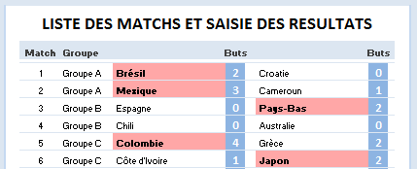
 |  | Le classement groupe par groupe se trouve dans la colonne "Rg".
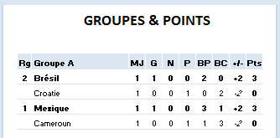
 |  |  |  | Version 1.2 :
 |  |  |  | - Ajout d'un guide utilisateur
 |  |  |  | - Mise en forme conditionnelle des ex-aequos en huitième de finale

 |  |  |  | Version 1.1 :
 |  |  |  | - Protections des cellules en huitième de finale enlevées pour permettre
 |  |  |  | la saisie du tirage au sort.

 |  |  |  | Version 1.0 :
 |  |  |  | - Fichier de pronostics livré

2 - CLASSEMENT PAR GROUPE - CAS PARTICULIER DES EX-AEQUOS

Dans 99% des cas, les règles de la FIFA permettent de départager tous les pays |  | Si les règles de calcul de la FIFA ne permettent pas de départager les ex-aequos,
et il y a très peu de chances qu'il y ait des ex-aequos. |  | alors le tableau des huitièmes de finales mettra en évidences les ex-aequos qui
Après avoir saisi tous les scores, le tableau des huitièmes de finales doit être ainsi : |  | seront départagés par un tirage au sort.
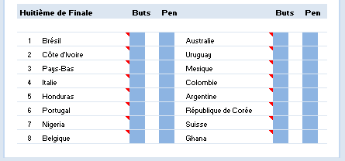
 |  | Le tableau ressemblera à cela :
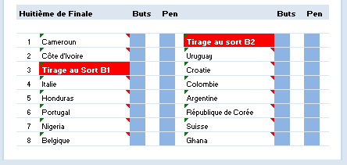

 |  |  | Dans ce cas, il y a des ex-aequos dans le groupe B qui seront départagés par un
 |  |  | tirage au sort. Choisissez les pays dans la liste déroulante.
 |  |  | ATTENTION, dans ce cas, les modifications apportées aux scores dans la phase
 |  |  | de groupe ne seront plus répercutées dans le tableau des huitièmes de finales.
 |  |  | Il faudra reprendre un fichier vierge et ressaisir les scores pour faire une autre
 |  |  | simulation.

3 - SAISIE DES SCORES EN PHASE FINALE

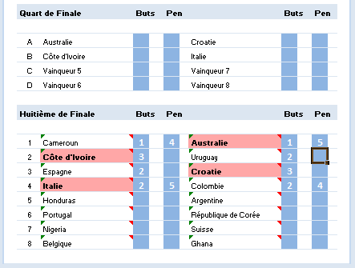
Saisissez les scores des huitèmes de finales dans les colonnes "Buts".
En cas d'égalité, d"partagez les équipes aux tirs au buts en inscrivant les scores
dans les colonnes "Pen".
Vos pronostics des huitièmes de finales se répercutent automatiquement dans le
tableau des quarts de finales qu'il faudra renseigner de la même façon et ainsi
de suite jusqu'à la finale!!

